Mapa de Ubicación LP-57-2020
DIRECCIÓN DE PROGRAMAS Y PRESUPUESTOS
SOLICITUD PARA LA ELABORACIÓN DE FICHAS SIPRO
FECHA DE ENTREGA: ___________________________________________
RECIBIDO POR LA DIRECCIÓN DE PROGRAMAS Y PRESUPUESTOS:

FECHA: _______________________ HORA: ______________ PERSONA QUIEN RECIBE: ________________________________________

SISTEMA DE INFORMACIÓN DE PROYECTOS (SIPRO)
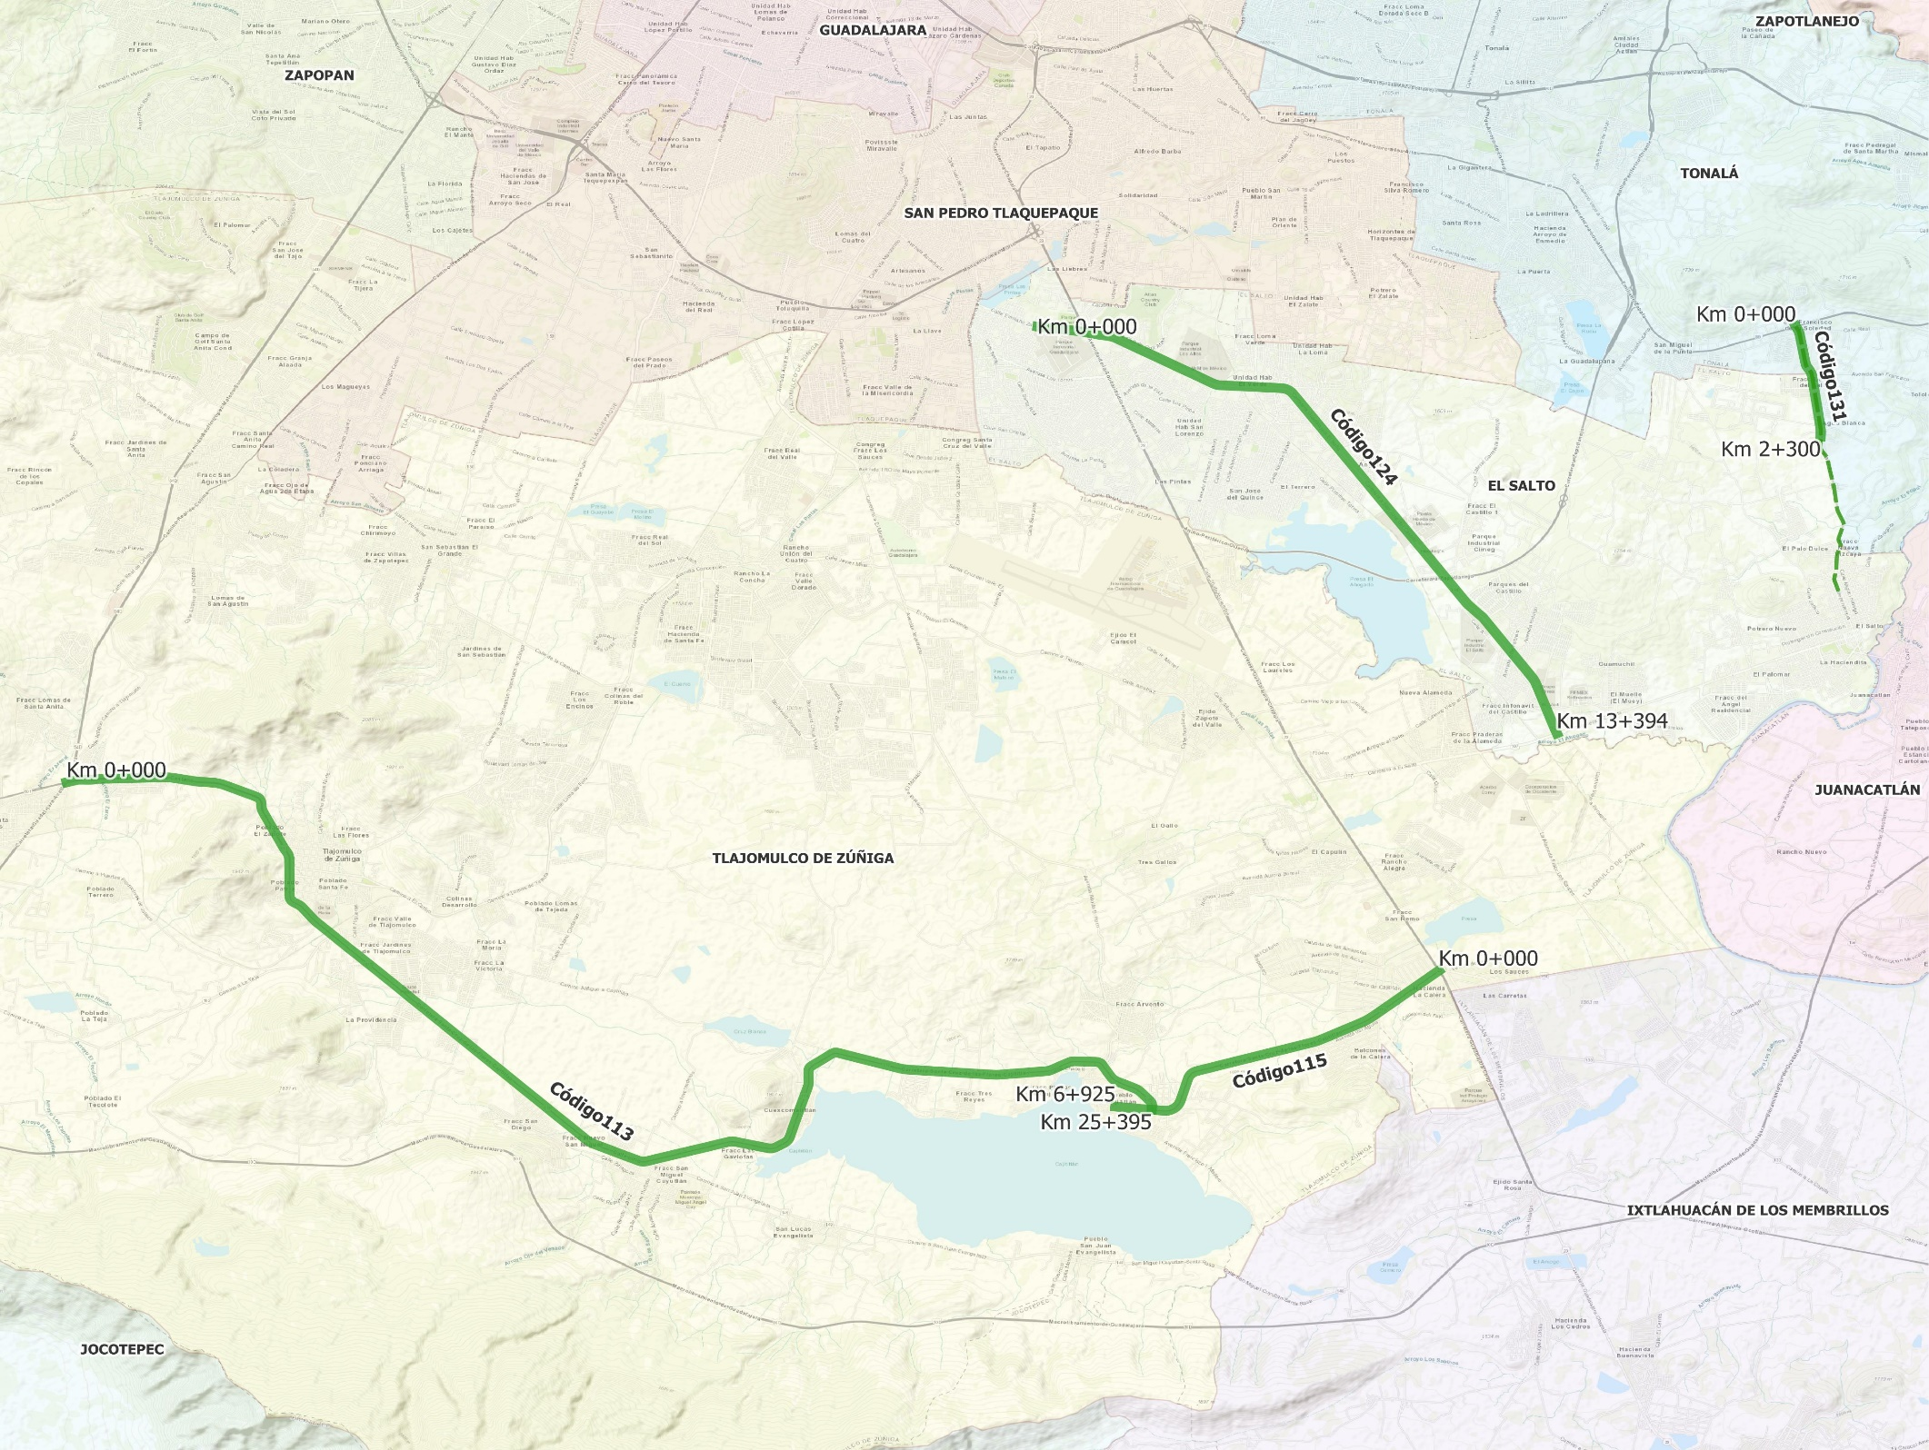

 | CÓDIGO 113 KM 0+000 - 25+395 |  |  | CÓDIGO 124 KM 0+000 - 13+394
 | COORDENADAS INICIO : | LATITUD: | 20.489746° | COORDENADAS INICIO : | LATITUD: | 20.573160°
 |  | LONGITUD: | -103.491146° |  | LONGITUD: | -103.321301°

 | COORDENADAS FIN : | LATITUD: | 20.429821° | COORDENADAS FIN : | LATITUD: | 20.498707°
 |  | LONGITUD: | -103.301308° |  | LONGITUD: | -103.230412°

 | CÓDIGO 115 KM 0+000 - Km 6+925 |  |  | CÓDIGO 131 SUBTRAMO KM 0+000 - 2+300
 | COORDENADAS INICIO : | LATITUD: | 20.455225° | COORDENADAS INICIO : | LATITUD: | 20.573166°
 |  | LONGITUD: | -103.251098° |  | LONGITUD: | -103.188599°

 | COORDENADAS FIN : | LATITUD: | 20.430397° | COORDENADAS FIN : | LATITUD: | 20.553005°
 |  | LONGITUD: | -103.307682° |  | LONGITUD: | -103.184255°

